상품제안서
[보틀로만] 와인컵텀블러280ml | 상품코드: F02348

 |  |  |  |  |  | 02-412-0044 | www.easy1.co.kr
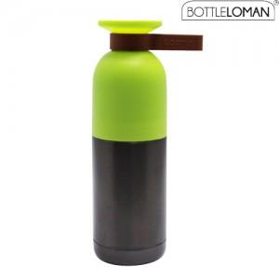 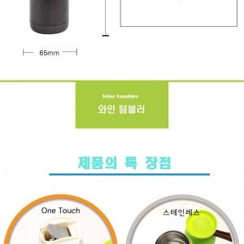

【상세/제작정보】 | *100개 이상 1도 인쇄 무료, 100개 미만 20,000원 추가 *100개 미만 인쇄비 2만원 별도 *340도 인쇄가능 *개별인박스 포함 가격입니다

【인쇄/포장옵션】 | 풀칼라 / 포장지포장

【공급단가】 | 수량 | 100~ | 500~ | 1,000~ | 3,000~
*VAT별도 | 단가 | 6,750원 | 6,500원 | 6,250원 | 6,000원

【상품 URL】 | https://dev.easy1.co.kr:443/src/goods_detail.php?gdno=2348

